2018
Jednostkowe sprawozdanie finansowe za rok obrotowy
od 1 stycznia do 31 grudnia 2018 roku
 | Bilans Aktywa
 | Bilans Pasywa
 | Rachunek Zysków i Strat
 | Zestawienie Zmian w Kapitale Własnym
 | Rachunek Przepływów Pieniężnych

Aztec International S.A.
ul. Bułgarska 63/65
60-320 Poznań
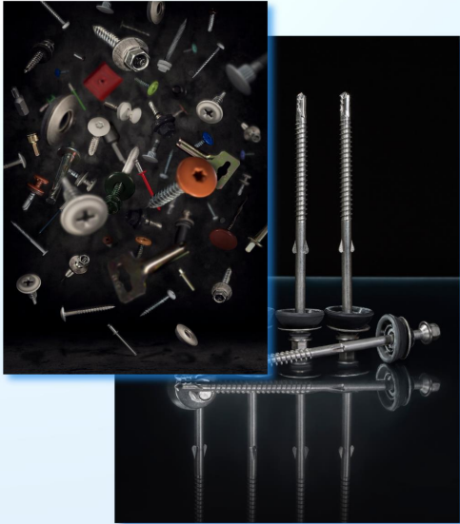

Poznań, dn. 28 marca 2019 r.

